상품제안서
블랙 메탈 볼펜(자석 케이스 ) | 상품코드: S03373

 |  |  |  |  |  |  | 02-713-8555 | www.synergygift.co.kr
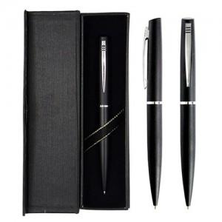

【상세/제작정보】

【인쇄/포장옵션】 | 레이저 / 포장지포장

【공급단가】 | 수량 | 200~ | 500~ | 1,000~ | 3,000~ | 5,000~
*VAT별도 | 단가 | 2,210원 | 2,130원 | 2,050원 | 1,970원 | 1,890원

【상품 URL】 | https://www.synergygift.co.kr:443/src/goods_detail.php?gdno=19096

